Conf. 90%
Esercizio - Intervallo di confidenza

Valori del campione | Calcoli
Osservazione
50.23 | Media Campionaria | 52.00
49.93 | Livello di confidenza | 90% | 1.644853627
50.56 | Intervallo di confidenza | 50.36 | 53.64
58.94 | Deviazione standard | 9
50.40 | Dimensione campione | 81
36.29 | Alpha | 10%
55.13 | Ampiezza | 3.29
48.96
49.48
52.90
54.10 | Consegna
63.70 | 1 | Calcola la media campionaria come stima puntuale con MEDIA.
58.48 | 2 | Calcola il margine di errore al 95% e scrivi l'intervallo.
52.85 | 3 | Interpreta a parole l'intervallo evitando l'errore comune.
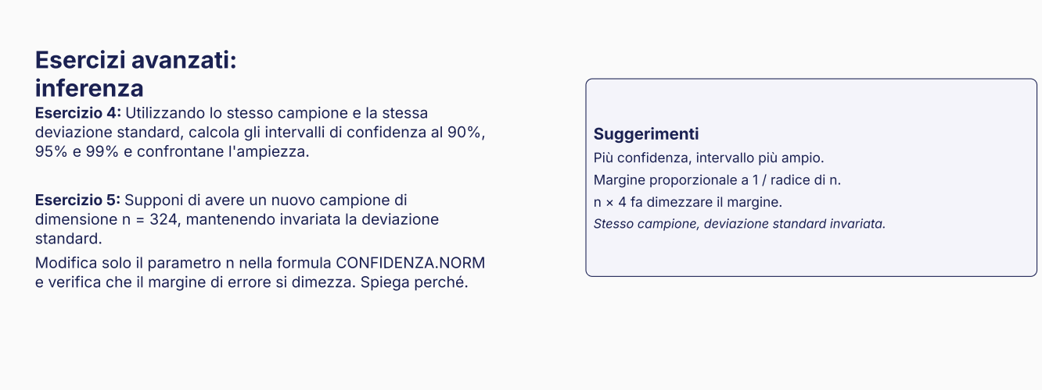
44.11
41.26
54.25
65.22
52.14
50.62
57.19
36.74
48.49
56.76
60.71
49.23
55.59
54.27
59.77
40.24
57.56
36.11
24.72
45.46
42.28
60.74
58.55
39.15
60.44
41.39
50.82
48.68
52.89
60.14
58.29
55.32
58.41
56.64
45.25
44.32
46.87
56.85
49.13
75.77
43.27
40.39
59.63
66.36
56.92
60.32
66.40
50.74
37.05
46.23
61.53
36.84
52.06
54.32
48.46
59.17
57.69
75.62
58.10
45.43
45.92
43.14
61.52
45.87
50.99
59.43
44.26

